Perhitungan KPI
ACHIEVEMENT KPI PERIODE JANUARI - DESEMBER 2022

Anugerah Permana Prasetyo Aji
SITAC OFFICER

KPI | Target | Achievement | Remark
% cancel rate B2S | 5% | 19.4% | NY ACHIEVE, DI karenakan dari sisi operator yang membutuhkan coverage tertentu dengan SAR yang sempit dan di titik yang tidak mendekati existing akan tetapi di titik tersebut mayoritas dari sisi lingkungan tidak mendukung untuk di bangun tower
LT Pre SITAC B2S | 14 Hari | 53 Hari | NY ACHIEVE, Site overdue di karenakan banyaknya Site hardsitac dansite berada di dalam lahan corporate
LT SITAC B2S | 46 Hari | 28 Hari | ACHIEVE, LT Sitac mendapatkan Achievement dengan 28 hari dari target 46 hari
% RTC-1 Site Permanent | 100% | 95% | NY ACHIEVE, ada site yang memang dari operator membutuhkan racing sehingga di haruskan untuk menggunakan Combat.
No Fraud Audit Finding SITAC Process | 0% | 100 | ACHIEVE, tidak ada nya email dari tim audit terkait apapun di sitac




Dibuat Oleh :

Anugerah Permana Prasetyo Aji | Fandi Kurniawan Saputra |  | Hafidz Azhari
Sitac Officer | Project Management JABODETABEK Dept Head |  | ARO 2 Div Head

Scorecard
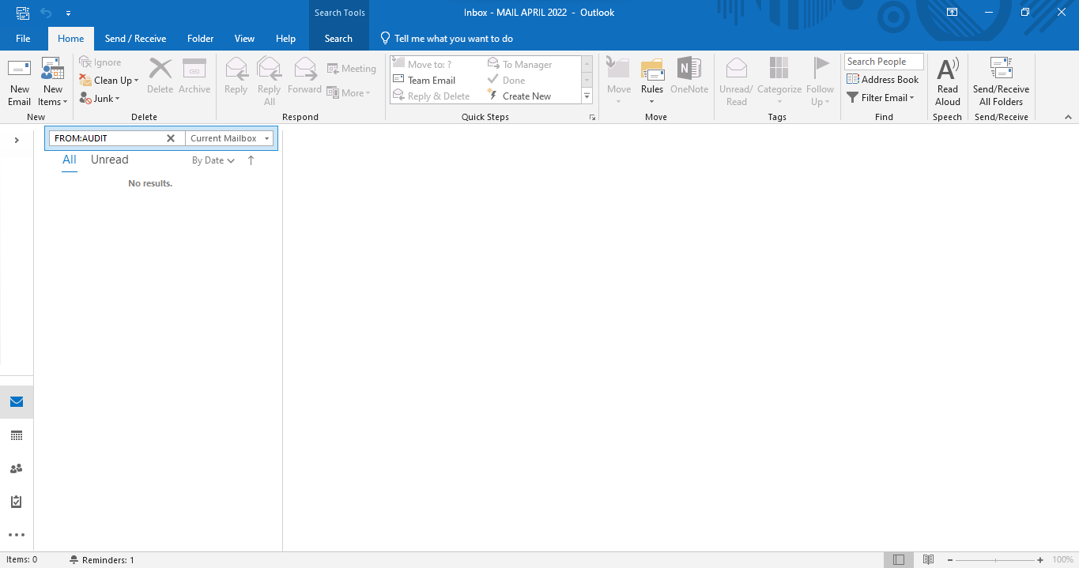
 |  |  | MANAGEMENT SYSTEM
 |  |  | FORM PENANDATANGANAN KEY PERFORMANCE INDICATORS
KPI AREA OPERATION DIVISION 2 2022 ANUGERAH PERMANA PRASETYO AJI (555504220025) |  |  |  |  |  | Disetujui | Diketahui

 |  |  |  |  |  | FANDI KURNIAWAN SAPUTRA | HAFIDZ AZHARI
 |  |  |  |  |  | TANGGAL : | TANGGAL :
NO | LEVEL | KPI | BOBOT | TARGET | ACHIEVEMENT | DESKRIPSI
1 | PROJECT MANAGEMENT SITAC SECTION | % cancel rate B2S | 25% | 5% | 19.4% | Presentasi Cancel rate untuk periode Januari- Desember 2022 dari total STIP sebesar Januari - Desember 2022 Sebesar 23.6%
2 |  | LT Pre SITAC B2S | 15% | 14 Hari | 53 | Selisih Jarak antara dari STIP 1 ke Tahapan TSSR untuk setiap site memiliki rata rata 53 hari
3 |  | LT SITAC B2S | 15% | 46 Hari | 28 | Selisi hari dari tahapan TSSR ke RFC memiliki rata rata 27 hari
4 |  | % RTC-1 Site Permanent | 10% | 100% | 95% | Persentase RFI Site berstatus RTC 1 (Hasil assessment AOP) dibandingkan dengan Total Site yang RFI di tahun 2022
5 |  | No Fraud Audit Finding SITAC Process | 10% | 0% | 100 | Presentasi Fraud untuk periode Januari-Juni 2022 Sebesar 0%

1. % cancel rate B2S

2. LT Pre SITAC B2S

 | Site overdue di karenakan banyaknya Site hardsitac dan site berada di dalam lahan corporate untuk nextplan ketika mitra mendapatkan kandidat mitra bisa langsung input system di bagian tssr untuk memperpendek leadtime presitac

3. LT SITAC B2S

4. % RTC-1 Site Permanent
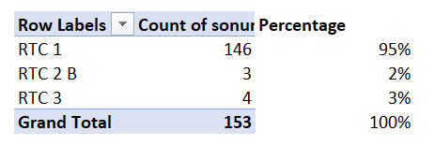

 | Untuk site yang masihRTC 3 sebanyak 4 site Site yang masih belum permanent masih dalam penyelesaian masalah di Sitac dan dapat segera di proses untuk start CME

5. No Fraud Audit Finding SITAC Process

